Sheet1
VDC裸阀生产线材料BOM
序号 |  | 品牌型号 | 规格 | 尺寸 | 耗材数量 | 单位 | 价格 | 金额 | 配图
1 | 工业铝型材40*40 |  | 铝合金 (6063-T5) | 40*40mm | 150 | 米 | 38 | 5700
2 | 工业铝型材40*60 |  | 铝合金 (6063-T5) | 40*60mm | 14 | 米 | 72 | 1008
3 | 铝型材端盖盖板 |  | 黑色塑料 | 40*40 | 50 | 个 | 2 | 100
4 | 防静电桌面 |  | 2mm厚防静电胶皮符合高分子密度板 | 1200*800*25mm | 5 | 张 | 350 | 1750
5 | 铝型材角码连接件 |  | 要求装配牢固 | / | 300 | 个 | 3 | 900 | 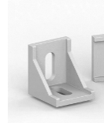 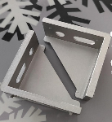
6 | 螺丝螺母垫片 |  | 要求装配牢固 | / | 600 | 个 | 0.8 | 480
7 | LED灯管罩以及开关 |  | T8LED灯管（含灯线以及卡箍配件） | 1160MM长 | 5 | 个 | 100 | 500
 |  | 西门子 | 单控开关面板 | / | 5 | 个 | 45 | 225
8 | 看板 |  | 能容A4/A3纸的宽度 |  | 5 | 个 | 160 | 800 | 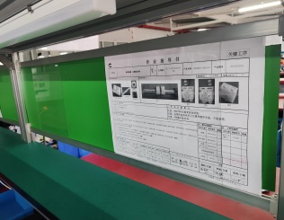
9 | 后挡板 |  | 普通挡板/黑色 | 1120*150*20/25mm厚均可 | 5 | 个 | 90 | 450
10 | 调节脚垫 |  | 尼龙碳钢固定底座 | 底座40*M8*80 | 20 | 个 | 25 | 500 | 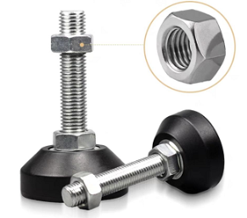
11 | 挂件 |  | 卡到40*40铝型材上面，挂在上面挂样件或者挂岗位牌 |  | 20 | 个 | 25 | 500 | 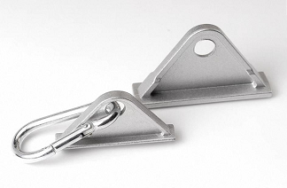
12 | 5孔工业级插排 |  | 带开关或者漏电保护（220V） |  | 5 | 个 | 100 | 500 | 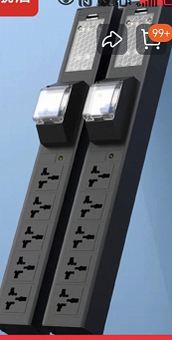
13 | 埋线曹 |  | 1100mm长 |  | 5 | 个 | 25 | 125 | 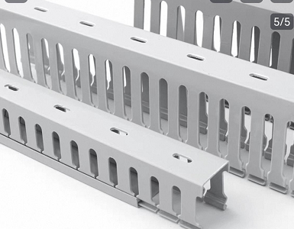
14 | 组装费 |  |  |  | 5 | 套 | 160 | 800
15 | 运输费 |  |  |  | 5 | 套 | 500 | 2500
16 | 圆凳 |  | 可调节高度凳子 |  | 5 | 个 | 360 | 1800 | 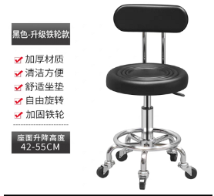
合计金额 |  |  |  |  |  |  |  | 18638 | 五套合计
要求： | 1.按项次报价；如果辅料不能单独计算价格，可与其他几项辅料合并报价；但是主材（例如铝型材/桌面/）等有明确价格的必须单独报价
 | 2.品牌型号以及物料损耗必须写明；没有品牌就画 /
 | 3公司名称：天津艾普斯工业铝型材股份有限公司 ；纳税人识别号：911201135503760880 地址、电话：天津市宝坻区霍各庄镇产业功能区一区三号 87887696；开户行及帐号：中国农业银行天津北辰支行营业部 02040001040044521 大额行号：103110004004 联系人：刘志强 15222389923
